Oversikt innrapportering
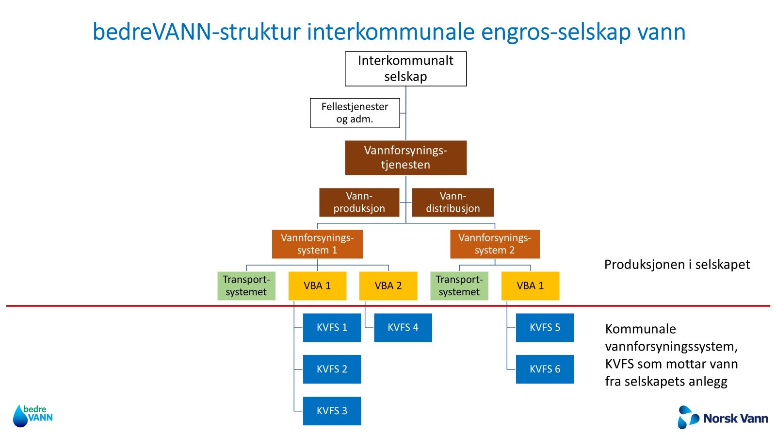
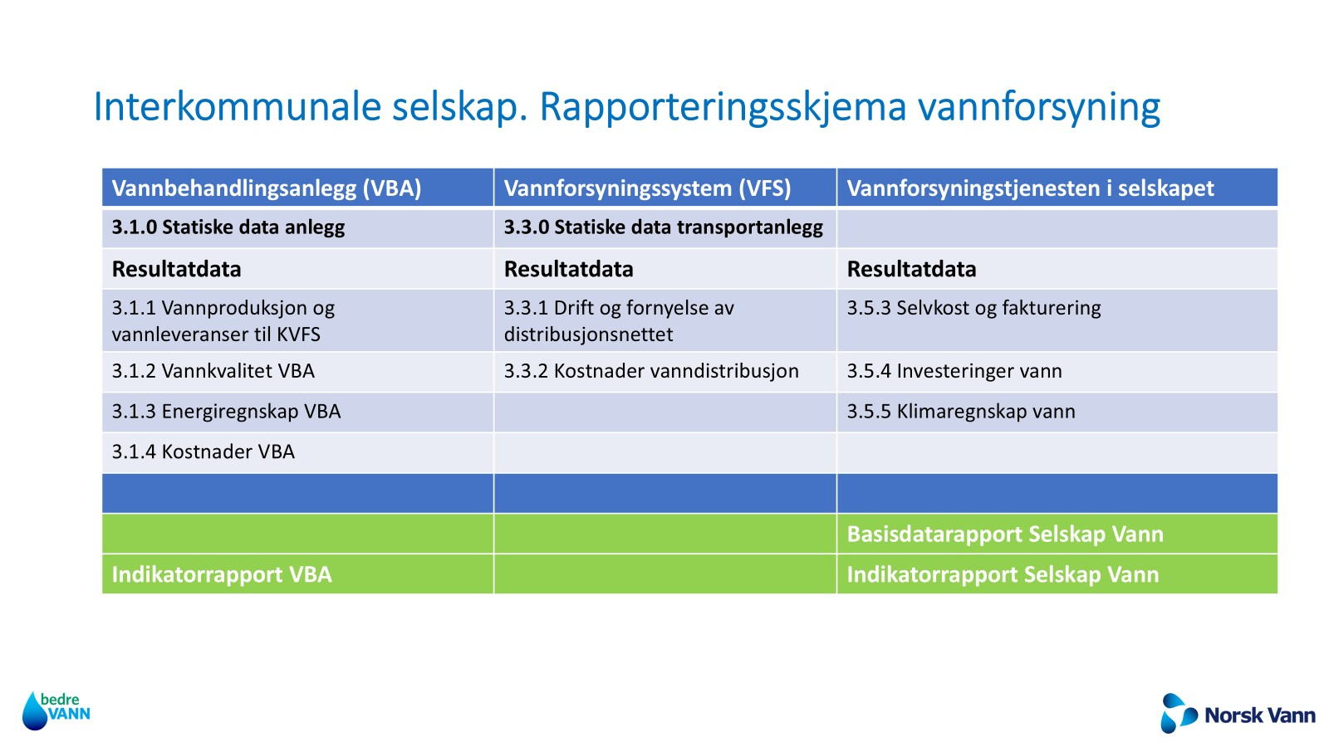
Versjon 18.3.2026/MR, Kinei AS

